Кресла и стулья под заказ
Размер
(ШхГхВ, мм)*
 | Категория обивки | Комментарий производства по возможности изготовлнения продукции | 1 кат. | 2 кат. | 3 кат. | 4 кат. | 5 кат. | кат. 5а | 6 кат. | кат. 6а | 7 кат. | кат. 7а | 8 кат. | 9 кат. | 10 кат. | 11 кат. | 12 кат.
 | Категория обивки
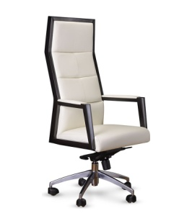 | Кресло Да Винчи Размеры: 660х640x1360-1430 мм | Принимаем заказы до исчерпания комплектующих, далее под заказ в Китае со сроком поставки 3 месяца. По новой цене. Два вида каркасов!!! | 79,936 | 81,347 | 84,171 | 86,995 | 87,442 | 89,113 | 92,794 | 97,669 | 96,743 | 103,571 | 109,465 | 113,394 | 116,669 | 119,289 | 123,218
 | Кресло Да Винчи М (низкая спинка) Размеры: 660х640x1070-1140 мм |  | 73,490 | 74,791 | 77,394 | 79,997 | 79,871 | 81,950 | 84,576 | 89,436 | 88,050 | 94,854 | 98,364 | 100,703 | 102,653 | 104,213 | 106,553
 | Стул Да Винчи Размер: 660х640х1070 мм | Принимаем заказы до исчерпания комплектующих, далее под заказ в Китае со сроком поставки 3 месяца. | 70,664 | 71,587 | 73,434 | 75,281 | 75,165 | 76,666 | 78,502 | 81,946 | 81,133 | 85,967 | 89,827 | 91,816 | 93,766 | 95,326 | 97,666
 | Кресло Делоне Размеры: 680х600х1050 мм. (в 1 категории изготавливается только в ткани) | уточняйте наличие комплектующих | 64,492 | 65,667 | 68,018 | 70,369 | - | 72,132 | - | 78,752 | - | 83,638 | 93,528 | 100,121 | 105,615 | 110,010 | 116,603
 | Кресло Делоне М Размеры: 680х600х960 мм. (в 1 категории изготавливается только в ткани) | уточняйте наличие комплектующих | 60,891 | 61,852 | 63,771 | 65,691 | - | 67,130 | - | 72,536 | - | 76,526 | 86,415 | 93,008 | 98,502 | 102,898 | 109,491
 | Кресло Олимпия Размеры: 600х660х1270-1350 мм (В экокоже и ткани по согласованию с конструктором) | Принимаем заказы до исчерпания запасов комплектующих. | 42,846 | 44,199 | 46,904 | 49,609 | 47,802 | 51,638 | 50,855 | 59,269 | 53,109 | 64,891 | 71,163 | 75,345 | 78,829 | 81,617 | 85,798
 | Кресло Олимпия М Размеры: 600х660х112-1200 мм (В экокоже и ткани по согласованию с конструктором) |  | 41,877 | 43,242 | 45,973 | 48,704 | 46,686 | 50,752 | 49,555 | 58,440 | 51,672 | 64,115 | 69,928 | 73,803 | 77,032 | 79,616 | 83,491
 | Кресло Дали DB-700M/пластик Размеры: 630x740х1140-1200 мм | Просьба уточнять наличие комплектующих | 24,069 | 37,864 | 42,381 | 46,079 | 35,572 | 48,615 | 30,115 | 51,647 | 43,332 | 59,591 | 66,069 | 70,389 | 73,988 | 76,867 | 81,187
 | Кресло Ренуар DB-800 Размеры: 680x820х1260-1320 мм Нагрузка 150 кг | Принимаем заказы | 50,172 | 51,882 | 55,303 | 58,724 | 56,583 | 61,290 | 60,561 | 71,162 | 63,496 | 78,342 | 84,929 | 89,320 | 92,979 | 95,906 | 100,297
 | Кресло Ренуар DB-800 подлокотник SF-1 Размеры: 680x820х1260-1320 мм Нагрузка 150 кг | Принимаем заказы | 40,314 | 41,966 | 45,271 | 48,576 | 46,842 | 51,054 | 50,819 | 61,420 | 53,754 | 68,600 | 75,187 | 79,578 | 83,237 | 86,164 | 90,555
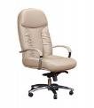 | Кресло Ренуар DB-800/хром Размеры: 680x820х1260-1320 мм Нагрузка 150 кг | Принимаем заказы | 41,064 | 42,775 | 46,196 | 49,618 | 47,621 | 52,185 | 51,738 | 62,714 | 54,777 | 70,147 | 76,734 | 81,125 | 84,784 | 87,711 | 92,102
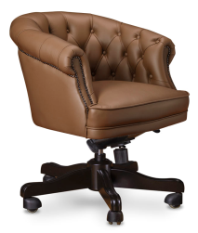 | Кресло Рубенс М Лайт (верх от стула Рубенс-G Лайт, а низ от Рубенс М.) | Принимаем заказы | 83,861 | 86,032 | 90,374 | 94,716 | 91,579 | 97,973 | 98,101 | 110,199 | 102,915 | 119,223 | 127,133 | 132,407 | 136,802 | 140,317 | 145,591
 | Кресло Санти Размеры: 620x590х810 мм нижняя задняя часть спинки изготавливается в обивке | Принимаем заказы до исчерпания комплектующих (единичные остатки), далее под заказ в Китае со сроком поставки 3 месяца по новой цене | 43,212 | 44,626 | 47,453 | 50,281 | - | 52,401 | - | 60,362 | - | 66,238 | 71,361 | 74,776 | 77,622 | 79,899 | 83,314
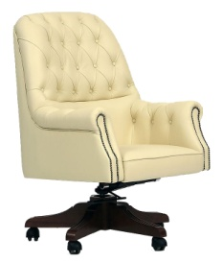 | Кресло Батони. Размеры: 740х650х1020-1080 мм | Принимаем заказы до исчерпания комплектующих, далее под заказ в Китае со сроком поставки 3 месяца | 52,823 | 54,028 | 56,438 | 58,848 | 60,478 | 60,655 | 66,005 | 70,774 | 70,085 | 76,763 | 88,142 | 95,729 | 102,051 | 107,109 | 114,695
 | Кресло Алтея с высокой спинкой. Размеры: 620х600х1230-1310 мм | Уточнять наличие комплектующих в нужном цвете, при отсутствии, под заказ из Китая 3 месяца | 79,679 | 80,558 | 82,316 | 84,074 | 84,557 | 85,393 | 88,607 | 90,847 | 91,596 | 94,733 | 98,117 | 100,374 | 102,254 | 103,758 | 106,014
 | Кресло Алтея М с низкой спинкой. Размеры: 620х600х1080-1160 мм |  | 76,486 | 77,279 | 78,867 | 80,454 | 80,976 | 81,644 | 84,319 | 86,393 | 86,787 | 89,691 | 92,746 | 94,782 | 96,479 | 97,837 | 99,874
 | Кресло Буше Размеры: 660х690х1120-1200 мм. | Принимаем заказы до исчерпания комплектующих. | 62,343 | 63,863 | 66,903 | 69,943 | - | 72,223 | - | 80,783 | - | 87,100 | 92,638 | 96,330 | 99,407 | 101,868 | 105,560
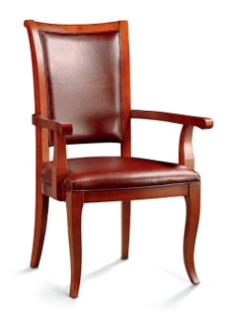 | Стул Бартоломе TA5021А | Принимаем заказы до исчерпания комплектующих. | 45,336 | 45,830 | 46,819 | 47,807 | 47,763 | 48,548 | 49,615 | 51,331 | 50,981 | 53,385 | 61,303 | 57,293 | 58,596 | 59,638 | 61,201
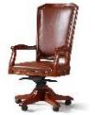 | Кресло Велде ТА5024 Размеры: 600x600x1300-1370 мм | Принимаем заказы до исчерпания комплектующих, далее поставка комплектующих под заказ из Китая со сроком 3 месяца по новой цене. | 88,862 | 89,381 | 90,417 | 91,453 | 92,013 | 92,231 | 93,859 | 97,740 | 95,220 | 100,656 | 103,608 | 105,575 | 107,215 | 108,527 | 110,494
 | Кресло Велде ТА5025 Размеры: 560x600x1030-1100 мм |  | 83,388 | 83,830 | 84,714 | 85,598 | 85,772 | 86,261 | 87,467 | 89,431 | 88,719 | 91,468 | 93,984 | 95,662 | 97,060 | 98,178 | 99,856
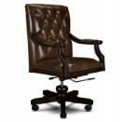 | Кресло Ланфранко SL 100 Размеры: 590х640х1110-1170 мм | Принимаем заказы до исчерпания комплектующих. | 64,540 | 65,473 | 67,338 | 69,204 | 69,633 | 70,603 | 73,735 | 75,855 | 76,763 | 79,732 | 84,213 | 87,201 | 89,690 | 91,682 | 94,669
 | Кресло Монарх Размеры: 660х760х1190-1250 мм уточняйте наличие комплектующих | Принимаем заказы до исчерпания комплектующих. | 34,840 | 36,496 | 39,806 | 43,117 | 42,675 | 45,600 | 48,528 | 54,922 | 52,848 | 61,803 | 74,371 | 82,750 | 89,733 | 95,319 | 103,698
 | Кресло Монарх ТА3030 Размеры: 600x550x1000х1050 мм | Принимаем заказы до исчерпания комплектующих, далее под заказ в Китае со сроком 3 месяца. По новой цене! | 51,681 | 52,209 | 53,264 | 54,320 | 54,124 | 55,111 | 55,926 | 58,080 | 57,256 | 60,272 | 62,635 | 64,210 | 65,522 | 66,572 | 68,147
 | Кресло Рафаэль F-115 Размеры: 700х700х880-930 мм Уточняйте наличие комплектующих | Единичные остатки. Далее поставка из Китая со сроком 3 месяца. По новой цене! | 86,000 | 86,648 | 87,945 | 89,242 | 89,539 | 90,214 | 92,393 | 93,857 | 94,499 | 96,549 | 100,237 | 102,695 | 104,744 | 106,383 | 108,841
 | Кресло Таргет Размеры: 630х650х1200 Комплектующие в наличии | Принимаем заказы ТОЛЬКО до исчерпания комплектующих! | 22,944 | 23,659 | 25,090 | 26,521 | 26,111 | 27,595 | 28,380 | 31,626 | 30,055 | 34,600 | 40,305 | 44,109 | 47,278 | 49,814 | 53,617
 | Кресло Таргет М Комплектующие в наличии |  | 20,579 | 21,255 | 22,606 | 23,958 | 23,578 | 24,971 | 25,731 | 28,776 | 27,320 | 31,584 | 36,971 | 40,562 | 43,555 | 45,949 | 49,540
 | Кресло Фаворит ТА5028H Размеры: 600х600х1175-1230 Нагрузка 150 кг Уточняйте наличие комплектующих | Принимаем заказы до исчерпания комплектующих, далее под заказ в Китае со сроком поставки 3 месяца. По новой цене. | 75,155 | 76,063 | 77,880 | 79,697 | 79,676 | 81,060 | 83,150 | 86,179 | 85,714 | 89,955 | 94,267 | 97,142 | 99,537 | 101,454 | 104,328
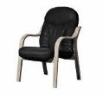 | Стул Ренуар SE-010 Размер: 610x830x1070 мм | Принимаем заказы | 36,213 | 37,090 | 38,845 | 40,600 | 40,211 | 41,916 | 43,221 | 47,042 | 45,629 | 51,003 | 54,861 | 56,849 | 58,798 | 60,357 | 62,695
 | Стул Алтея со средней спинкой на полозьях. Размер: 660х640х1000 мм | Просьба уточнять наличие комплектующих | 68,366 | 69,128 | 70,652 | 72,177 | 72,463 | 73,320 | 75,771 | 77,670 | 78,146 | 80,942 | 84,302 | 86,033 | 87,730 | 89,088 | 91,124
 | Стул Батони-G Размер: 650х740x1030 мм | Просьба уточнять наличие комплектующих | 52,833 | 55,660 | 61,314 | 66,968 | 64,477 | 71,209 | 72,416 | 87,130 | 78,275 | 98,880 | 109,674 | 116,870 | 122,867 | 127,665 | 134,861
 | Стул Босх SB-006 Размер: 620x602x1030 мм | Принимаем заказы | 24,439 | 29,759 | 31,965 | 34,171 | 32,530 | 35,825 | 34,939 | 41,946 | 36,718 | 46,530 | 56,939 | 55,252 | 58,159 | 60,484 | 63,973
 | Стул Ланфранко SL-100 Размер: 590x670x1070 мм | Принимаем заказы до исчерпания комплектующих, далее под заказ в Китае со сроком 3 месяца по новой цене. | 58,474 | 59,342 | 61,079 | 62,816 | 62,793 | 64,118 | 66,497 | 69,021 | 69,095 | 72,630 | 77,559 | 80,098 | 82,588 | 84,579 | 87,567
 | Стул Монарх TA5020 Размер: 500x500x980 мм | Принимаем заказы до исчерпания комплектующих, далее под заказ в Китае со сроком 3 месяца по новой цене. | 36,523 | 37,052 | 38,109 | 39,165 | 39,111 | 39,958 | 41,083 | 42,934 | 42,538 | 45,130 | 52,399 | 49,306 | 50,698 | 51,811 | 53,481
 | Стул Монарх TA5020А Размер: 640x500x980 мм | Принимаем заказы до исчерпания комплектующих, далее под заказ в Китае со сроком 3 месяца по новой цене. | 47,124 | 47,673 | 48,770 | 49,867 | 49,845 | 50,690 | 51,932 | 53,783 | 53,472 | 56,064 | 64,533 | 60,401 | 61,846 | 63,003 | 64,737
 | Стул Олимпия М на полозьях Размер: 600х660х1200 мм | Принимаем заказы до исчерпания комплектующих, далее под заказ в Китае со сроком 3 месяца по новой цене. | 40,264 | 41,489 | 43,939 | 46,389 | 45,012 | 48,227 | 47,750 | 56,231 | 49,771 | 61,648 | 74,207 | 71,336 | 74,565 | 77,149 | 81,024
 | Стул Рафаэль CF-2 Размер: 700x700x930 мм Уточняйте наличие комплектующих | Принимаем заказы до исчерпания комплектующих, далее пол заказ в Китае со сроком 3 месяца | 58,509 | 59,286 | 60,841 | 62,396 | 62,758 | 63,562 | 66,182 | 67,939 | 68,709 | 71,170 | 82,344 | 77,317 | 79,366 | 81,006 | 83,465
 | Стул Фаворит ТА5026А Размер: 98х56х61 см | Принимаем заказы до исчерпания комплектующих, далее пол заказ в Китае со сроком 3 месяца по новой цене. | 58,373 | 59,331 | 61,247 | 63,162 | 62,080 | 64,599 | 65,968 | 68,536 | 68,963 | 72,566 | 76,671 | 78,785 | 80,858 | 82,517 | 85,005
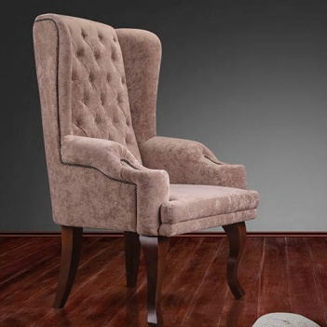 | Стул Челлини | Принимаем заказы до исчерпания комплектующих, далее пол заказ в Китае со сроком 3 месяца по новой цене. | 57,815 | 60,040 | 64,488 | 68,937 | 66,336 | 72,274 | 73,740 | 83,184 | 79,204 | 92,429 | 103,127 | 110,259 | 116,202 | 120,956 | 128,088
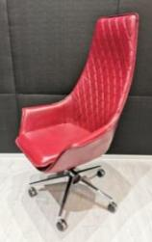 | Кресло МАКЕ с прострочкой Размеры: 700х540х1330-1390 мм | Принимаем заказы | 64,765 | 66,517 | 70,021 | 73,524 | 71,591 | 76,152 | 75,844 | 86,670 | 78,983 | 94,143 | 101,685 | 106,712 | 110,901 | 114,253 | 119,280
 | Кресло Маке М с прострочкой 700х540х1090-1150 мм | Принимаем заказы | 63,609 | 65,140 | 68,201 | 71,263 | 69,460 | 73,560 | 73,221 | 82,181 | 75,997 | 88,543 | 104,931 | 109,297 | 112,935 | 115,846 | 120,212
* Внимание! Цены и скидки указаны при использовании комплектующих, имеющихся в наличии. При необходимости заказа новых комплектующих для выполнения заказа цены могут быть пересчитаны. Указанные размеры носят справочный характер, реальный размер изделия может отличаться от заявленного на 2-3 см в большую или меньшую сторону, ввиду того, что изделия изготавливаются вручную. Из за особенностей цветопередачи различных электронных устройств цвет обивки изделия в прайс-листе может отличаться от цвета реального экземпляра.

Диваны под заказ
Диваны.
Размер
(ШхГхВ, мм)*
 | Категория обивки | Размер (ШхГхВ), см* | Комментарий по возможности изготовлнения продукции | 1 кат. | 2 кат. | 3 кат. | 4 кат. | 5 кат. | кат. 5а | 6 кат. | кат. 6а | 7 кат. | кат. 7а , | 8 кат. | 9 кат. | 10 кат. | 11 кат. | 12 кат.
 | Складская обивка
 | Диван ДAO Light-1 каркас Китай. !цена действует на текущие остатки каркасов цвета: ТА 01, ТА 14В | 88х76х74 | По данным ценам принимаем заказы до исчерпания каркасов, далее заказы принимаются по новым ценам | 117,694 | 119,700 | 123,711 | 127,722 | 129,589 | 130,730 | 139,530 | 142,023 | 146,867 | 150,358 | 159,351 | 165,346 | 170,342 | 174,339 | 180,335
 | Диван ДAO Light-2 !цена действует на текущие остатки каркасов, цвета: ТА 01, ТА 11А, ТА 14В | 148х76х74 |  | 145,299 | 147,927 | 153,183 | 158,438 | 161,240 | 162,380 | 174,685 | 177,178 | 184,609 | 188,100 | 199,884 | 207,740 | 214,287 | 219,524 | 227,381
 | Диван ДAO Light-2 !цена действует на текущие остатки каркасов, цвет: ТА 23A | 148х76х74 |  | 145,299 | 147,927 | 153,183 | 158,438 | 161,240 | 162,380 | 174,685 | 177,178 | 184,609 | 188,100 | 199,884 | 207,740 | 214,287 | 219,524 | 227,381
 | Диван ДAO Light-3 !цена действует на текущие остатки каркасов, цвета: ТА 01, ТА 11А, ТА 14В, ТА 17А | 208х76х74 |  | 203,175 | 206,590 | 213,418 | 220,247 | 223,886 | 225,369 | 241,356 | 244,597 | 254,250 | 258,788 | 274,099 | 284,307 | 292,813 | 299,618 | 309,826
 | Диван ДAO Light-3 !цена действует на текущие остатки каркасов, цвет: ТА 23A | 208х76х75 |  | 203,175 | 206,590 | 213,418 | 220,247 | 223,886 | 225,369 | 241,356 | 244,597 | 254,250 | 258,788 | 274,099 | 284,307 | 292,813 | 299,618 | 309,826
 | Диван Дао-1, цена действует на текущие остатки каркасов, далее-под заказ цвета:ТА 01, ТА 10А | 110х110х80 | По данным ценам принимаем заказы до исчерпания каркасов* | 112,652 | 115,159 | 120,171 | 125,184 | 122,548 | 128,942 | 130,072 | 144,153 | 134,931 | 154,650 | 166,106 | 173,744 | 180,109 | 185,201 | 192,838
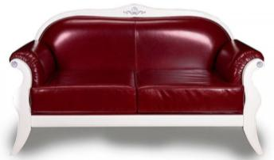 | Диван Фаворит Лайт-2 уточняйте наличие комплектующих | 162х75х94 | По данным ценам принимаем заказы исчерпания каркасов* | 135,591 | 140,073 | 149,037 | 158,002 | 150,329 | 164,725 | 164,435 | 183,339 | 174,846 | 201,318 | 219,856 | 232,214 | 242,513 | 250,752 | 263,110
 | Диван Фаворит Лайт-3 уточняйте наличие комплектующих | 210х75х94 |  | 157,977 | 163,329 | 174,032 | 184,735 | 186,038 | 192,762 | 193,819 | 215,123 | 206,756 | 236,589 | 258,720 | 273,474 | 285,769 | 295,604 | 310,358
 | Диван Фаворит-2 уточняйте наличие комплектующих | 162х75х94 |  | 141,645 | 146,127 | 155,092 | 164,056 | 164,822 | 170,780 | 170,279 | 189,182 | 180,690 | 207,162 | 225,699 | 238,058 | 248,356 | 256,595 | 268,953
 | Диван Фаворит-3 уточняйте наличие комплектующих | 210х75х94 |  | 164,032 | 169,383 | 180,086 | 190,789 | 191,881 | 198,817 | 199,662 | 220,966 | 212,599 | 242,432 | 264,563 | 279,317 | 291,612 | 301,448 | 316,201
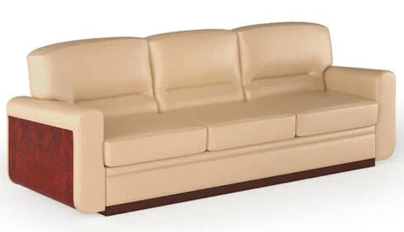 | Диван Романо-1 | 96х86х86 | По данным ценам принимаем заказы до исчерпания каркасов* | 95,572 | 99,154 | 106,318 | 113,482 | 115,673 | 118,854 | 125,381 | 146,730 | 132,547 | 162,443 | 175,700 | 184,537 | 191,902 | 197,794 | 206,631
 | Диван Романо-2 | 155х86х86 |  | 121,816 | 127,152 | 137,824 | 148,498 | 141,745 | 156,503 | 176,850 | 213,815 | 187,470 | 239,237 | 258,568 | 271,455 | 282,194 | 290,786 | 303,673
 | Диван Романо-3 | 216х86х86 |  | 156,091 | 163,365 | 177,915 | 192,463 | 182,981 | 203,375 | 226,538 | 277,082 | 240,588 | 311,368 | 336,371 | 353,040 | 366,931 | 378,043 | 394,712
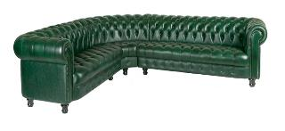 | Диван Боттичелли Энгл-1LR | 82х92х76 | Принимаем заказы | 56,061 | 59,588 | 66,641 | 73,694 | 73,905 | 78,984 | 87,743 | 98,843 | 97,956 | 113,500 | 128,363 | 138,272 | 146,529 | 153,135 | 163,044
 | Диван Боттичелли Энгл-1LR(RR) | 82х92х76 |  | 48,351 | 52,212 | 59,933 | 67,654 | 68,905 | 73,445 | 85,263 | 95,185 | 97,337 | 111,231 | 124,808 | 133,860 | 141,403 | 147,437 | 156,489
 | Диван Боттичелли Энгл-2L(R) | 150х92х76 |  | 77,966 | 82,616 | 91,916 | 101,216 | 102,160 | 108,192 | 121,195 | 134,378 | 135,245 | 153,705 | 171,608 | 183,542 | 193,488 | 201,445 | 213,380
 | Диван Боттичелли Энгл-2LR(RR) | 150х92х76 |  | 69,029 | 74,200 | 84,542 | 94,884 | 97,505 | 102,641 | 120,536 | 131,760 | 137,534 | 153,253 | 173,162 | 186,434 | 197,495 | 206,343 | 219,616
 | Диван Боттичелли Энгл-2LR(RR) раскл. мех-м | 160х90х76 |  | 98,107 | 103,306 | 113,697 | 124,080 | 126,711 | 131,864 | 149,809 | 161,060 | 166,846 | 182,593 | 202,502 | 215,775 | 226,835 | 235,684 | 248,956
 | Диван Боттичелли Энгл-3L(R) | 196х92х76 |  | 94,551 | 100,012 | 110,933 | 121,854 | 123,182 | 130,045 | 145,795 | 160,794 | 162,485 | 183,489 | 204,466 | 218,451 | 230,105 | 239,428 | 253,412
 | Диван Боттичелли Энгл-3LR(RR) | 196х92х76 |  | 81,788 | 87,236 | 98,133 | 109,030 | 111,536 | 117,203 | 135,499 | 147,885 | 153,186 | 170,530 | 193,272 | 208,433 | 221,068 | 231,175 | 246,336
 | Диван Боттичелли Энгл-3LR(RR) раскл. мех-м | 191х90х76 |  | 115,357 | 120,836 | 131,785 | 142,727 | 145,242 | 150,929 | 169,280 | 181,697 | 187,010 | 204,390 | 227,132 | 242,293 | 254,927 | 265,035 | 280,196
 | Диван Боттичелли Энгл-U | 92х92х76 |  | 60,837 | 63,373 | 68,446 | 73,518 | 74,187 | 77,323 | 84,753 | 91,606 | 92,551 | 102,147 | 111,892 | 118,388 | 123,802 | 128,133 | 134,629
 | Диван Боттичелли Энгл-UR | 90х90х76 |  | 57,838 | 60,375 | 65,447 | 70,520 | 71,189 | 74,324 | 81,755 | 88,607 | 89,553 | 99,149 | 110,366 | 117,844 | 124,076 | 129,061 | 136,539
 | Диван Боттичелли Энгл-К | 105х68 |  | 17,208 | 19,320 | 23,544 | 27,769 | 24,158 | 30,937 | 28,015 | 42,831 | 30,862 | 51,610 | 56,724 | 60,134 | 62,975 | 65,248 | 68,657
 | Диван Боттичелли Люкс Лайт-2 (L1600) |  | Принимаем заказы | 70,276 | 76,113 | 87,786 | 99,460 | 102,786 | 108,216 | 128,937 | 141,501 | 148,238 | 165,832 | 189,094 | 204,603 | 217,526 | 227,865 | 243,373
 | Диван Боттичелли Люкс Энгл К |  |  | 18,388 | 19,556 | 21,892 | 24,228 | 25,641 | 25,981 | 27,515 | 38,340 | 28,897 | 44,058 | 48,714 | 51,819 | 54,406 | 56,476 | 59,581
 | Диван Боттичелли Люкс Энгл-1L(R) |  |  | 64,113 | 67,605 | 74,588 | 81,572 | 80,615 | 86,809 | 95,571 | 103,099 | 106,610 | 117,153 | 129,345 | 137,474 | 144,248 | 149,667 | 157,795
 | Диван Боттичелли Люкс Энгл-1LR(RR) |  |  | 65,170 | 68,587 | 75,421 | 82,255 | 83,009 | 87,380 | 97,964 | 105,492 | 109,001 | 119,542 | 131,735 | 139,864 | 146,637 | 152,056 | 160,185
 | Диван Боттичелли Люкс Энгл-2L(R) |  |  | 91,909 | 97,914 | 109,925 | 121,934 | 115,658 | 130,942 | 139,621 | 153,542 | 157,308 | 176,803 | 196,962 | 210,402 | 221,601 | 230,561 | 244,001
 | Диван Боттичелли Люкс Энгл-2LR(RR) |  |  | 91,962 | 97,963 | 109,965 | 121,966 | 115,771 | 130,967 | 139,735 | 153,656 | 157,421 | 176,916 | 197,075 | 210,515 | 221,715 | 230,674 | 244,114
 | Диван Боттичелли Люкс Энгл-2LR(RR) раскл. мех-м |  |  | 116,007 | 121,534 | 132,580 | 143,620 | 146,486 | 151,898 | 170,246 | 184,041 | 187,772 | 207,083 | 227,242 | 240,682 | 251,882 | 260,841 | 274,281
 | Диван Боттичелли Люкс Энгл-3L ® |  |  | 112,146 | 118,875 | 132,333 | 145,790 | 139,992 | 155,884 | 167,287 | 182,903 | 187,433 | 209,301 | 232,192 | 247,453 | 260,170 | 270,344 | 285,605
 | Диван Боттичелли Люкс Энгл-3LR(RR) |  |  | 112,610 | 119,328 | 132,764 | 146,201 | 140,585 | 156,278 | 167,878 | 183,492 | 188,023 | 209,887 | 232,778 | 248,039 | 260,756 | 270,930 | 286,191
 | Диван Боттичелли Люкс Энгл-3LR(RR) раскл. мех-м |  |  | 139,806 | 146,068 | 158,584 | 171,094 | 174,827 | 180,471 | 201,903 | 217,385 | 221,875 | 243,546 | 266,437 | 281,698 | 294,415 | 304,589 | 319,850
 | Диван Боттичелли Люкс Энгл-U |  |  | 73,114 | 76,998 | 84,766 | 92,534 | 90,707 | 98,359 | 104,051 | 119,539 | 113,899 | 135,588 | 148,240 | 156,675 | 163,704 | 169,327 | 177,762
 | Диван Боттичелли Люкс Энгл-UR |  |  | 73,962 | 77,727 | 85,254 | 92,782 | 91,919 | 98,427 | 104,756 | 120,427 | 114,231 | 136,176 | 148,828 | 157,263 | 164,292 | 169,915 | 178,350
 | Диван Боттичелли Слик-1 | 115х93х74 | Принимаем заказы | 61,730 | 68,096 | 80,828 | 93,560 | 89,925 | 103,108 | 116,192 | 129,225 | 135,580 | 153,830 | 175,145 | 201,197 | 224,881 | 153,830 | 153,830
 | Диван Боттичелли Слик-2 | 182х93х74 |  | 77,760 | 85,012 | 99,515 | 114,018 | 108,371 | 124,894 | 138,469 | 152,046 | 160,684 | 179,696 | 203,673 | 232,978 | 259,619 | 179,696 | 179,696
 | Диван Боттичелли Слик-2 раскл. мех-м | 182х93х74 |  | 111,282 | 118,458 | 132,800 | 147,130 | 139,258 | 157,874 | 169,093 | 182,543 | 191,100 | 209,928 | 233,907 | 263,214 | 289,858 | 209,928 | 209,928
 | Диван Боттичелли Слик-3 | 223х93х74 |  | 93,661 | 101,721 | 117,839 | 133,958 | 130,836 | 146,047 | 163,625 | 183,288 | 187,823 | 215,359 | 243,149 | 277,114 | 307,992 | 215,359 | 215,359
 | Диван Боттичелли Слик-3 раскл. мех-м | 223х93х74 |  | 129,740 | 137,152 | 151,968 | 166,773 | 170,543 | 177,873 | 203,892 | 219,024 | 228,493 | 249,675 | 276,053 | 308,293 | 337,602 | 249,675 | 249,675
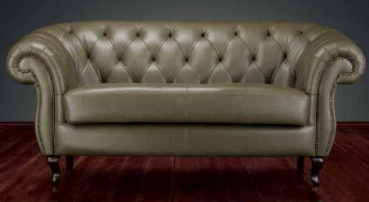 | Диван Бруно-1 | 126х95х95 | По данным ценам принимаем заказы до исчерпания комплектующих* | 91,372 | 97,046 | 108,394 | 119,741 | 118,649 | 128,252 | 139,214 | 160,203 | 154,393 | 183,785 | 205,630 | 220,194 | 232,330 | 242,039 | 256,602
 | Диван Бруно-2 | 200х95х95 |  | 111,301 | 118,805 | 133,812 | 148,820 | 146,467 | 160,076 | 172,600 | 202,300 | 191,888 | 233,479 | 262,361 | 281,615 | 297,661 | 310,497 | 329,752
 | Диван Бруно-3 | 230х95х95 |  | 123,207 | 131,894 | 149,267 | 166,640 | 164,726 | 179,670 | 195,912 | 228,632 | 218,929 | 264,749 | 298,206 | 320,511 | 339,099 | 353,969 | 376,274
Из кожи Stella не изготавливается. Из ткани по согласованию с конструктором.
Рекомендуем в замше, ткани Vendettа.
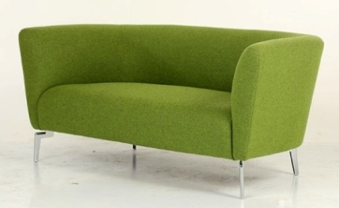 | Диван Ричард-1 | 112х86х78 | Принимаем заказы | 44,922 | 47,801 | 53,560 | 59,319 | - | 63,639 | - | 78,883 | - | 90,707 | 100,860 | 107,629 | 113,270 | 117,783 | 124,551
 | Диван Ричард-2 | 160х86х78 |  | 54,616 | 58,331 | 65,759 | 73,189 | - | 78,761 | - | 96,546 | - | 111,500 | 124,115 | 132,524 | 139,533 | 145,139 | 153,549
 | Диван Ричард-3 | 200х86х78 |  | 59,463 | 63,749 | 72,322 | 80,894 | - | 87,323 | - | 109,898 | - | 127,461 | 142,538 | 152,588 | 160,964 | 167,665 | 177,715
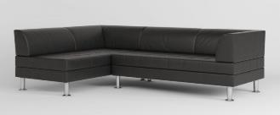 | Диван Дега Энгл-2L/R | 131х76х69 | Принимаем заказы | 32,639 | 33,189 | 38,417 | 57,999 | 54,388 | 63,818 | 71,628 | 85,649 | 76,488 | 101,772 | 116,180 | 125,785 | 133,790 | 140,193 | 149,799
 | Диван Дега Энгл-3L/R | 185х76х69 |  | 42,697 | 43,244 | 50,254 | 94,392 | 82,087 | 106,128 | 97,647 | 150,190 | 109,132 | 182,711 | 201,128 | 213,406 | 223,637 | 231,822 | 244,100
 | Диван Дега-1 | 97х76х69 | Принимаем заказы | 26,917 | 27,316 | 31,354 | 43,194 | 41,367 | 47,072 | 49,164 | 61,633 | 54,918 | 72,380 | 81,786 | 88,057 | 93,282 | 97,463 | 103,733
 | Диван Дега-2 | 153х76х69 |  | 36,005 | 36,555 | 41,783 | 66,146 | 63,115 | 72,952 | 75,275 | 98,505 | 79,899 | 117,365 | 133,780 | 144,723 | 153,842 | 161,137 | 172,080
 | Диван Дега-3 | 207х76х69 |  | 46,063 | 46,610 | 53,620 | 74,078 | 70,739 | 81,677 | 86,299 | 110,206 | 97,783 | 131,262 | 152,006 | 165,835 | 177,359 | 186,579 | 200,408
 | Диван Дега-3 Лонг | 244х77х69 |  | 56,465 | 62,605 | 74,884 | 87,164 | 83,881 | 96,374 | 103,650 | 130,936 | 118,240 | 156,451 | 179,256 | 194,460 | 207,130 | 217,266 | 232,469
 | Диван Роден Лайт- 1 | 106х81х68 | Принимаем заказы | 49,982 | 55,336 | 66,044 | 76,752 | 75,430 | 84,783 | 94,491 | 114,932 | 108,559 | 137,185 | 152,120 | 162,077 | 170,375 | 177,013 | 186,970
 | Диван Роден Лайт- 2 | 159х81х68 |  | 66,085 | 73,421 | 88,093 | 102,765 | 99,421 | 113,769 | 123,722 | 155,080 | 141,657 | 185,571 | 204,665 | 217,394 | 228,001 | 236,487 | 249,216
 | Диван Роден Лайт- 3 | 211х81х68 |  | 83,249 | 92,186 | 110,061 | 127,935 | 123,861 | 141,341 | 153,465 | 191,668 | 175,315 | 228,814 | 253,120 | 269,324 | 282,828 | 293,631 | 309,835
 | Диван Джакомо-1 | 92х80х110 | По данным ценам принимаем заказы до исчерпания комплектующих* | 73,630 | 76,986 | 83,699 | 90,412 | 91,499 | 95,446 | 105,719 | 114,347 | 116,215 | 128,297 | 141,219 | 149,834 | 157,013 | 162,757 | 171,372
 | Диван Джакомо-2 | 160х80х110 |  | 98,897 | 103,258 | 111,980 | 120,702 | 120,791 | 127,244 | 137,698 | 151,801 | 150,177 | 169,927 | 186,726 | 197,925 | 207,258 | 214,725 | 225,924
 | Диван Джакомо-3 | 193х80х110 |  | 126,697 | 132,172 | 143,120 | 154,068 | 153,704 | 162,279 | 174,366 | 193,098 | 189,616 | 215,848 | 236,924 | 250,975 | 262,683 | 272,050 | 286,101
 | Диван Кент-1 | 89x82х75 | Принимаем заказы | 37,023 | 39,794 | 45,335 | 50,876 | 50,864 | 55,032 | 61,523 | 70,640 | 69,390 | 82,158 | 92,825 | 99,937 | 105,863 | 110,605 | 117,716
 | Диван Кент-2 | 137x82х75 |  | 47,253 | 51,404 | 59,705 | 68,006 | 67,710 | 74,231 | 83,351 | 97,604 | 94,895 | 114,854 | 131,820 | 143,131 | 152,557 | 160,097 | 171,408
 | Диван Кент-3 | 200x82х75 |  | 57,626 | 62,807 | 73,170 | 83,533 | 83,262 | 91,306 | 102,905 | 120,485 | 117,403 | 142,021 | 161,971 | 175,272 | 186,355 | 195,222 | 208,523
 | Диван Мукс-1 | 140х100х70 | По данным ценам принимаем заказы до исчерпания комплектующих* | 77,889 | 82,707 | 92,342 | 101,977 | 102,408 | 109,202 | 122,581 | 134,866 | 137,469 | 154,675 | 175,538 | 189,446 | 201,036 | 210,309 | 224,217
 | Диван Мукс-2 | 212х100х70 |  | 88,331 | 93,999 | 105,335 | 116,673 | 117,173 | 125,174 | 140,385 | 156,044 | 157,518 | 179,445 | 204,252 | 220,790 | 234,572 | 245,598 | 262,136
 | Диван Мукс-3 | 262х100х70 |  | 106,799 | 113,439 | 126,720 | 140,001 | 139,919 | 149,961 | 166,588 | 185,782 | 186,272 | 213,150 | 242,046 | 261,309 | 277,362 | 290,204 | 309,468
 | Диван Рембрандт-1 | 95х92х90 | Принимаем заказы, до исчерпания комплектующих* | 41,647 | 44,553 | 50,365 | 56,176 | 54,799 | 60,535 | 64,361 | 76,898 | 71,419 | 88,975 | 100,820 | 108,717 | 115,298 | 120,563 | 128,460
 | Диван Рембрандт-2 | 154х92х90 |  | 52,605 | 56,703 | 64,900 | 73,096 | 71,966 | 79,244 | 86,417 | 102,322 | 97,082 | 119,355 | 136,062 | 147,200 | 156,481 | 163,907 | 175,045
 | Диван Рембрандт-3 | 214х92х90 |  | 60,658 | 65,343 | 74,712 | 84,082 | 82,146 | 91,109 | 97,902 | 117,490 | 109,531 | 136,961 | 156,059 | 168,791 | 179,401 | 187,889 | 200,621
←
Ткань или экокожа по согласованию с конструктором.
В коже не производится
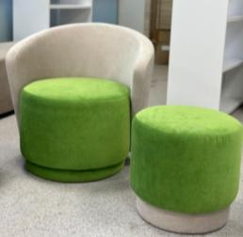 | Кресло Джошуа | 72х70х73 | Принимаем заказы | 28,864 | 31,228 | 35,957 | 40,686 | - | 44,233 | - | 59,499 | - | 69,327 | 77,942 | 83,685 | 88,471 | 92,300 | 98,043
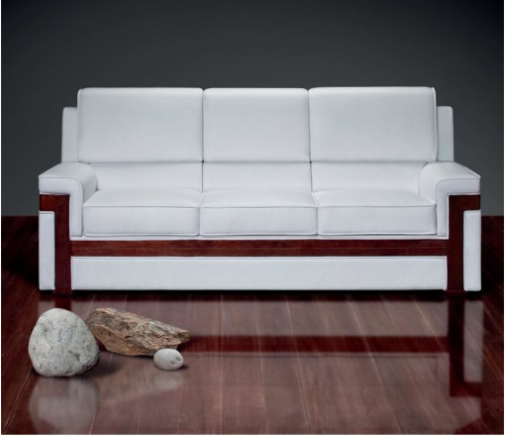 | Диван Тинторетто-1 | 100х88х95 | Принимаем заказы, до исчерпания комплектующих* | 56,528 | 60,335 | 67,948 | 75,562 | 70,620 | 81,273 | 78,515 | 103,962 | 84,341 | 119,978 | 136,469 | 147,463 | 156,625 | 163,955 | 174,949
 | Диван Тинторетто-2 | 157х88х95 |  | 67,904 | 72,958 | 83,066 | 93,174 | 87,658 | 100,755 | 99,476 | 130,797 | 108,199 | 152,059 | 174,022 | 188,665 | 200,867 | 210,628 | 225,271
 | Диван Тинторетто-3 | 214х88х95 |  | 86,698 | 93,089 |  | 118,653 | 112,471 | 128,240 | 128,444 | 166,101 | 140,232 | 192,967 | 220,763 | 239,294 | 254,736 | 267,090 | 285,621
* Внимание! Цены и скидки указаны при использовании комплектующих, имеющихся в наличии. При необходимости заказа новых комплектующих для выполнения заказа цены будут пересчитаны. Срок поставки необходимо уточнять у менеджера. Указанные размеры носят справочный характер, реальный размер изделия может отличаться от заявленного на 2-3 см в большую или меньшую сторону, ввиду того, что изделия изготавливаются вручную. Из за особенностей цветопередачи различных электронных устройств цвет обивки изделия в прайс-листе может отличаться от цвета реального экземпляра.

